상품제안서
스마일 미니아트쿠션담요 | 상품코드: S28226

 |  |  |  |  |  |  | 02-713-8555 | www.synergygift.co.kr
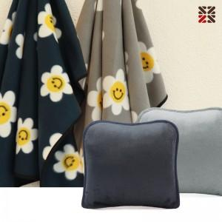

【상세/제작정보】

【인쇄/포장옵션】 | 실크, 자수, 담요실크1도 / 포장불가능

【공급단가】 | 수량 | 100~ | 200~ | 500~ | 1,000~ | 3,000~
*VAT별도 | 옐로우 | 5,200원 | 4,920원 | 4,680원 | 4,560원 | 4,480원
 | 그레이 | 5,200원 | 4,920원 | 4,680원 | 4,560원 | 4,480원
 | 네이비 | 5,200원 | 4,920원 | 4,680원 | 4,560원 | 4,480원

【상품 URL】 | https://www.synergygift.co.kr:443/src/goods_detail.php?gdno=28226

